Tabelle1
Fahrzeugdaten |  |  |  |  |  | Ergebnis
Eingabe |  |  | Fixwerte |  |  |  | Kosten | pro KM
Anschaffungskoten | 16,000.00 | EUR | Wertverlust | 15 | %/Jahr | Jahr 1 | 2,400.00 | 0.09600000
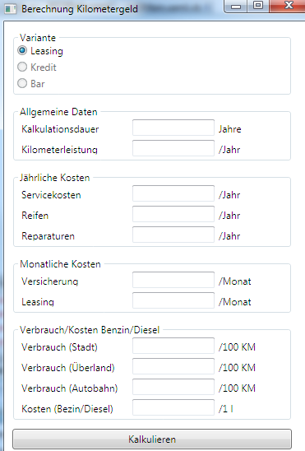
Nutzungsdauer | 5 | Jahre |  |  |  | Jahr 2 | 2,040.00 | 0.08160000
Kilometerleistung | 25000 |  |  |  |  | Jahr 3 | 1,734.00 | 0.06936000
 |  |  |  |  |  | Jahr 4 | 1,473.90 | 0.05895600
 |  |  |  |  |  | Jahr 5 | 1,252.82 | 0.05011260
 |  |  |  |  |  | Gesamt | 8,900.72 | 0.07120572

Jährliche Kosten
Servicekosten pro Jahr | 350.00 |  |  |  |  |  | 1750 | 0.01400000 | 0.014
Kosten Reifen | 333.33 |  |  |  |  |  | 1666.6666667 | 0.01333333
Reparaturen | 150.00 |  |  |  |  |  | 750 | 0.00600000
 |  |  |  |  |  |  |  | 0.03333333
Monatliche Kosten
Versicherung | 149.21 |  |  |  |  |  | 8,952.60 | 0.07162080
Leasing/Kredit | 185.81 |  |  |  |  |  | 11,148.60 | 0.08918880
 |  |  |  |  |  |  |  | 0.16080960

Bezin/Diesel
Preis | 1.23
Verbrauch (Stadt) | 9 |  | 0.1107 |  |  |  | 11.07 | 0.1107 | 0.30484293
Verbrauch (Autobahn) | 7.5 |  |  |  |  |  | 9.225 | 0.09225 | 0.28639293
Verbrauch (Landstraße) | 6.5 |  |  |  |  |  | 7.995 | 0.07995 | 0.27409293
Verbrauch (Durchschnitt) | 8.5 | 7.67 |  |  |  |  | 10.455 | 0.10455 | 0.29869293

